0920
今日學習項目 | 類型 | 內容 | 心得
前端套件 | bootstrap | class套版 | 內建版型套用class快速排版、上樣式很方便,官方文件有範例能參考
 | cdn | 外嵌資源 | 內容傳遞很方便，font awesome、Jquery等善用函式庫處理頁面更快速

作業 註冊登入葉面
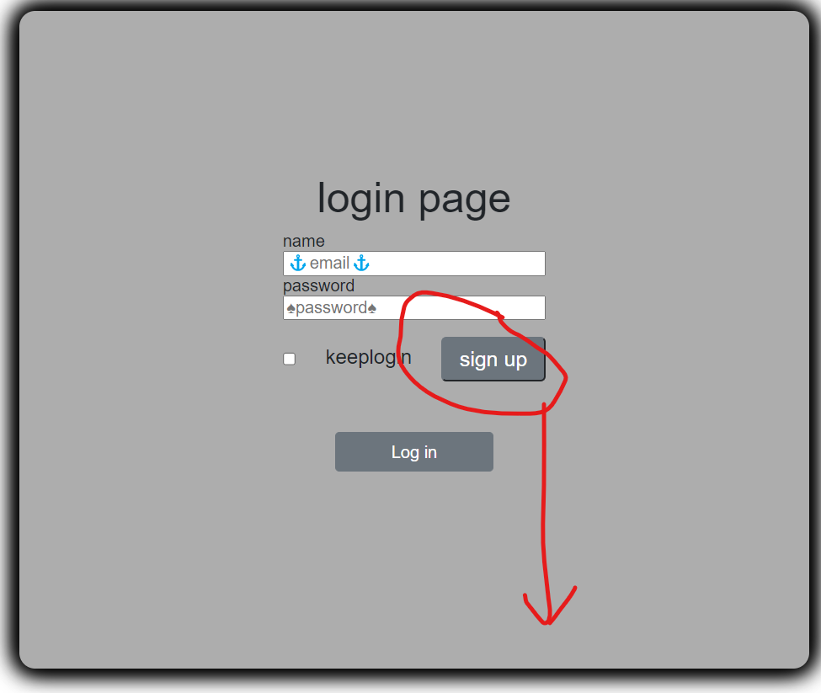

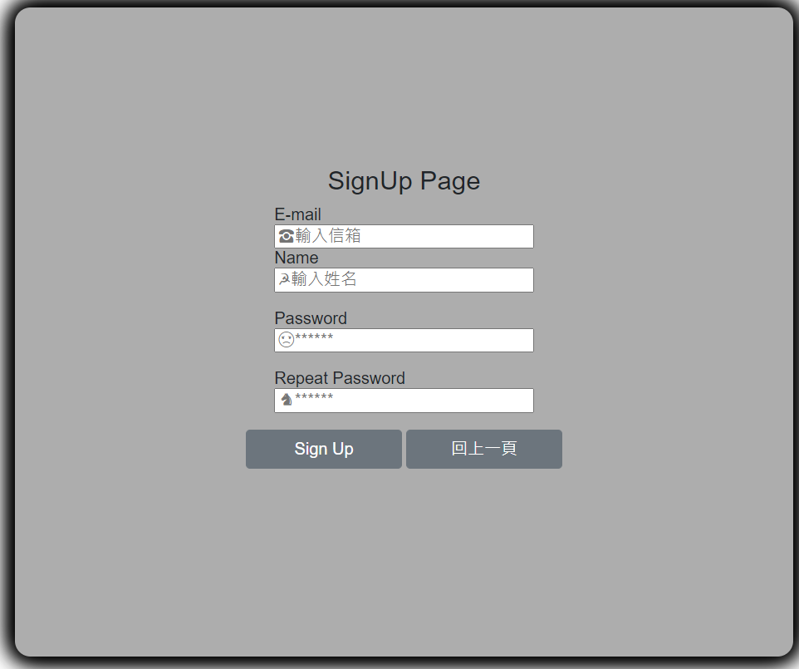

作業心得
 | 點擊sign up按鈕跳轉到註冊頁面，在html標籤內 註冊onclick方式觸發window.location.herf="想跳轉的頁面位址"
 | 直接用href會另開新頁，原本頁面跳轉的話要在全域(windows)的當前地址(location)直接改跳轉位址

 | 參考網上教學額外練習用localstorage模擬註冊與登入(！一般帳密不會這麼處理，只是模擬狀況而已)
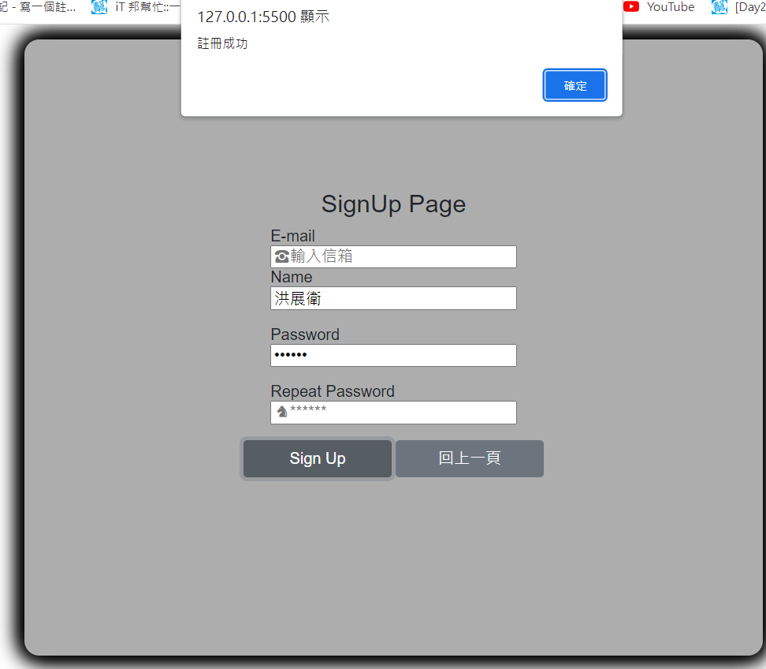

 |  |  |  |  | 將input取得的name跟password值存入localstorage內(瀏覽器內置空間，以Key跟Value成對儲存)，如果沒重複帳號顯示"註冊成功"
模擬註冊

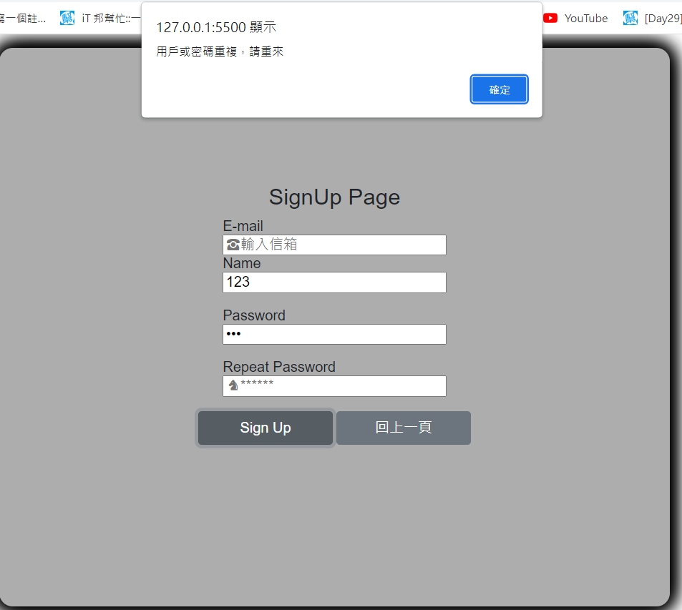
註冊失敗

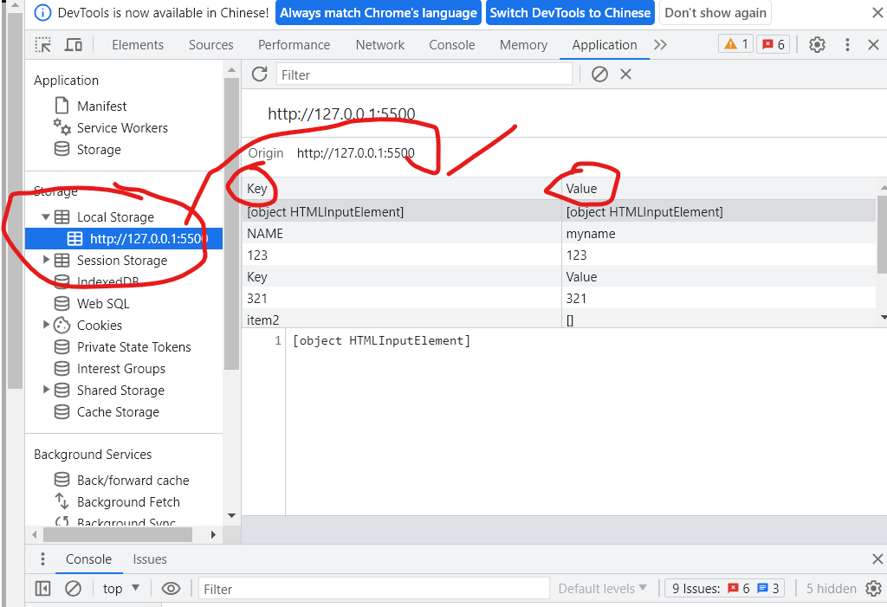

輸入的值儲存到此

 |  |  |  |  |  | Localstorage裡面將帳號存為Key將密碼存為對應的Value(鍵值對)，這樣登入就可以用對應的key去找是否相同的Value判斷是否登入成功

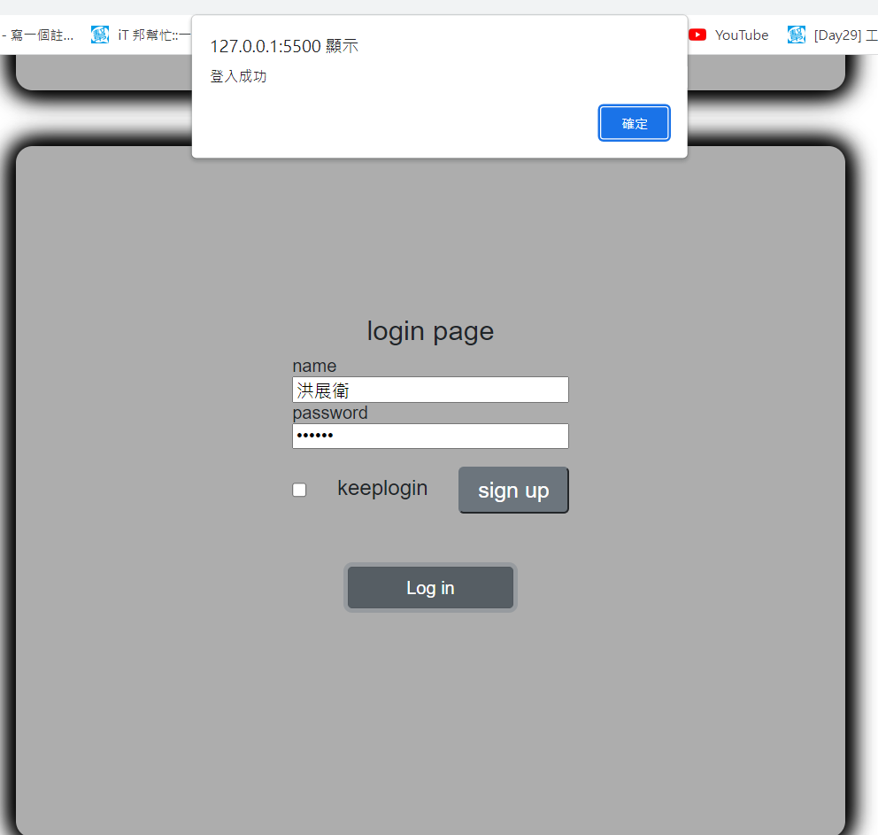

模擬登入成功 |  |  |  |  |  | Login按鈕觸發函示將輸入的name值與pwd比對localstorage內是否有對應的鍵值對

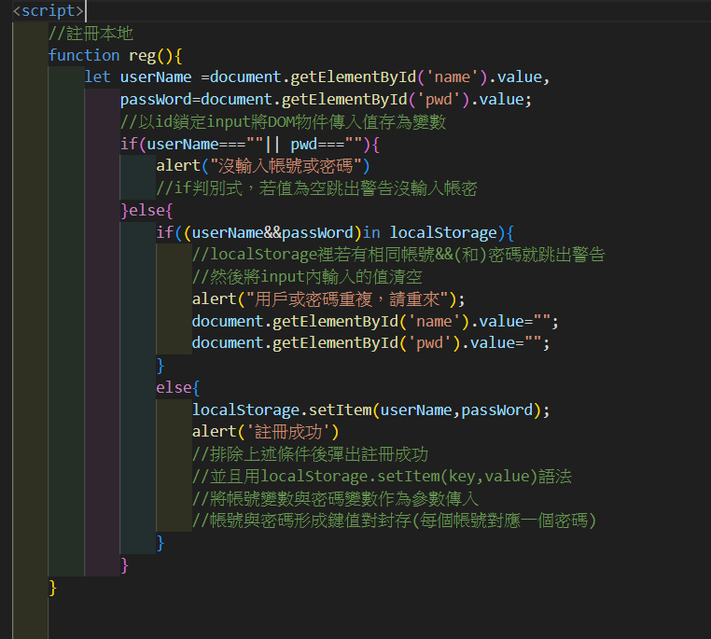
模擬註冊的js碼 |  |  |  | 代碼含註釋標記該行代碼執行什麼任務

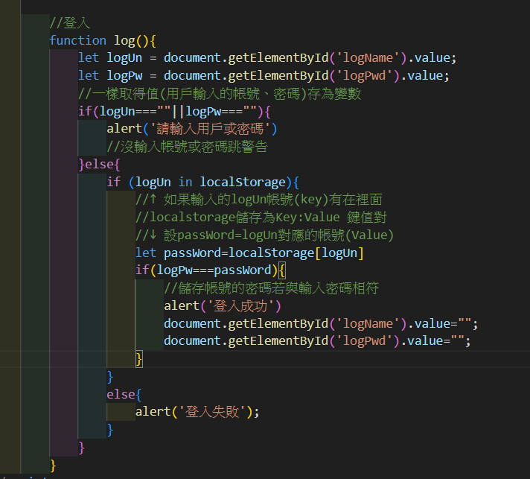
模擬登入js代碼
 |  |  |  | 大致與註冊手法相同(取得dom的值存變數，if判別式確認是否通過或彈出警告)
 |  |  |  | 我不太確定let passWord = localStorage[logUn]這個寫法的表述
 |  |  |  | 照字面上來看是將確認是否通過的密碼變數(let passWord)設為localStorage內每個帳號的值(logUn為帳號"key")
 |  |  |  | 當logPw(用戶輸入密碼後被程式存取的變數)=本地儲存庫內任一個值的話就能通過密碼測試(帳號測試以在上一個判別式處理了)
 |  |  |  | 一般來說註冊與登入前台不應該看的到，應該將值傳入後端處理完成後再回傳是否成功
 |  |  |  | 這只是模擬前後端與資料庫之間的一個協作
 |  |  |  | 前端(頁面與表單傳入值)
 |  |  |  | 後端(js取得值判斷是否註冊與登入)
 |  |  |  | 資料庫(localStorage模擬資料庫存放資料建檔提供後端使用)

